画面レイアウト
画面レイアウト |  |  | 画面ID |  | SO-001 |  |  | 作成日 | 2021-07-31 | 作成者 | 秋月、原
 |  |  | 画面名称 |  | カレンダー画面 |  |  | 更新日 |  | 更新者
 |  |  | 概要 | 選択されている表示形成に沿ったスケジュールを表示

レイアウト図

①
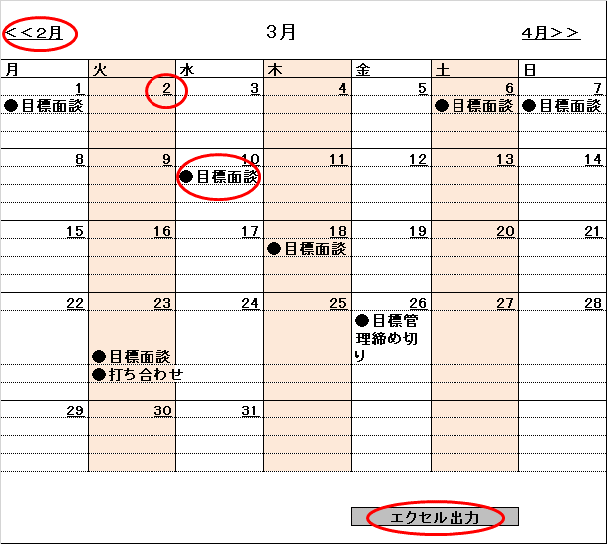

②

③

④

使用する部品
識別ID | ラベル | 画面部品の種類 |  |  |  | 表示範囲 | 画面部品の説明
① | 月 | リンク用ラベル |  |  |  |  | 前後の月に移動するボタン
➁ | 日 | リンク用ラベル |  |  |  |  | 日付の詳細画面に移動ボタン
③ | 予定 |  |  |  |  |  | 詳細画面に書いてあるものタイトルが表示される
④ | エクセル出力 | リンク用ラベル |  |  |  |  | この画面のエクセルで、エクスポートするボタン

操作手順
① 〇月ボタンを押下する。
➁ 〇日ボタンを押下する。
③ 日付の詳細画面のタイトルを表示できるようにする。
④ エクセルボタンを押下すると、エクセルにインポートされるようにする。

画面レイアウト (サンプル)
画面レイアウト |  |  | 画面ID |  | S0-001 |  |  | 作成日 | 2021-06-18 | 作成者 | 中村綜馬
 |  |  | 画面名称 |  | ログイン画面 |  |  | 更新日 | 2021-06-18 | 更新者 | 中村綜馬
 |  |  | 概要 | 会員情報を認証するために必要なログイン画面

レイアウト図

 |  |  |  |  |  | ロゴ

①
 |  |  |  |  | ログインID

②
 |  |  |  |  | パスワード

③
 |  |  |  |  | ログイン

使用する部品
識別ID | ラベル | 画面部品の種類 |  |  |  | 表示範囲 | 画面部品の説明
① | ログインID | テキストボックス |  |  |  | 10 | ログインIDを入力するテキストボックス
② | パスワード | テキストボックス |  |  |  | 20 | パスワードを入力するテキストボックス
③ | ログイン | ボタン |  |  |  |  | ログイン処理を起動するボタン

操作手順
① ログインIDをテキストボックスに入力する
② パスワードをテキストボックスに入力する
③ 「ログイン」ボタンを押下する。

